Log Produk
Foto Produk | Tanggal | Jam | Shift | Warna Produk
 | 2026-03-06 | 11:15:19 | Shift 1 (07:00-15:00) | bongkahan
 | 2026-03-06 | 11:16:53 | Shift 1 (07:00-15:00) | bongkahan
 | 2026-03-06 | 11:19:31 | Shift 1 (07:00-15:00) | bongkahan
 | 2026-03-06 | 11:20:11 | Shift 1 (07:00-15:00) | bongkahan
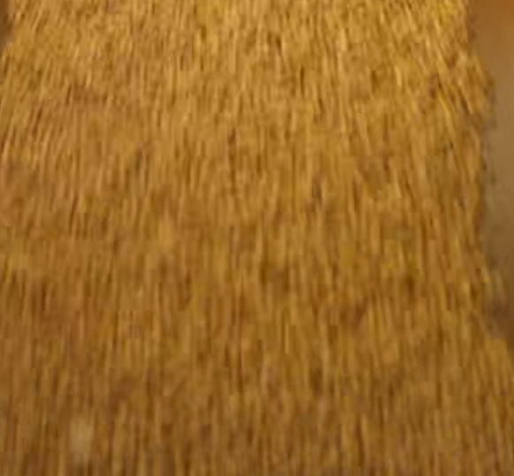 | 2026-03-06 | 11:20:52 | Shift 1 (07:00-15:00) | bongkahan
 | 2026-03-06 | 11:22:14 | Shift 1 (07:00-15:00) | bongkahan
 | 2026-03-06 | 13:16:41 | Shift 1 (07:00-15:00) | bongkahan
 | 2026-03-06 | 13:17:11 | Shift 1 (07:00-15:00) | bongkahan
 | 2026-03-06 | 13:17:41 | Shift 1 (07:00-15:00) | bongkahan
 | 2026-03-06 | 13:18:12 | Shift 1 (07:00-15:00) | bongkahan
 | 2026-03-06 | 13:18:42 | Shift 1 (07:00-15:00) | bongkahan
 | 2026-03-06 | 13:19:12 | Shift 1 (07:00-15:00) | bongkahan
 | 2026-03-06 | 13:19:42 | Shift 1 (07:00-15:00) | bongkahan
 | 2026-03-06 | 13:20:12 | Shift 1 (07:00-15:00) | bongkahan
 | 2026-03-06 | 13:33:35 | Shift 1 (07:00-15:00) | bongkahan
 | 2026-03-06 | 13:52:12 | Shift 1 (07:00-15:00) | bongkahan
 | 2026-03-06 | 13:52:58 | Shift 1 (07:00-15:00) | bongkahan
 | 2026-03-06 | 14:00:22 | Shift 1 (07:00-15:00) | bongkahan
 | 2026-03-06 | 14:04:19 | Shift 1 (07:00-15:00) | bongkahan
 | 2026-03-06 | 14:18:13 | Shift 1 (07:00-15:00) | bongkahan
 | 2026-03-06 | 14:22:26 | Shift 1 (07:00-15:00) | bongkahan
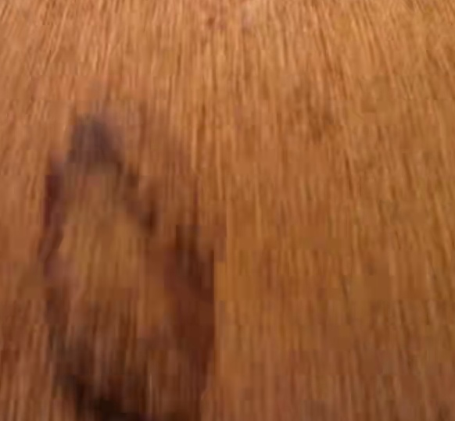 | 2026-03-06 | 14:28:48 | Shift 1 (07:00-15:00) | bongkahan
 | 2026-03-06 | 14:32:18 | Shift 1 (07:00-15:00) | bongkahan
 | 2026-03-06 | 14:41:42 | Shift 1 (07:00-15:00) | bongkahan
 | 2026-03-06 | 14:45:59 | Shift 1 (07:00-15:00) | bongkahan
 | 2026-03-06 | 14:46:40 | Shift 1 (07:00-15:00) | bongkahan
 | 2026-03-06 | 14:47:34 | Shift 1 (07:00-15:00) | bongkahan
 | 2026-03-06 | 14:48:13 | Shift 1 (07:00-15:00) | bongkahan
 | 2026-03-06 | 14:50:04 | Shift 1 (07:00-15:00) | bongkahan
 | 2026-03-06 | 14:50:53 | Shift 1 (07:00-15:00) | bongkahan
 | 2026-03-06 | 14:54:21 | Shift 1 (07:00-15:00) | bongkahan
 | 2026-03-06 | 14:57:22 | Shift 1 (07:00-15:00) | bongkahan

